INICIO
 | SERVICIO DE MANTENCION, REPARACIÓN Y LIMPIEZA INFRAESTRUCTURA MINERA MENOR

INGRESO DE INFORMACIÓN
* AL CREAR REGISTRO LUEGO DEL INGRESO DE LA INFORMACION, SE GENERERA UN CODIGO AUTOMATICO DEL REGISTRO, ADEMAS DE UNA COPIA DEL MISMO. CUANDO SE GENERA LA COPIA DEL INFORME, SE DEBE CAMBIAR EL NOMBRE DE LA HOJA POR EL CODIGO ASIGNADO AL INFORME CREADO.
GENERACION INFORME

DASHBOARD PROCESO

INFORME
 |  |  |  |  |  | CODIGO
 | Control Estado de Sistemas PM |  |  |  |  | Eq. Accidentado EQAC
 |  |  |  |  |  | SI/NO
 |  |  |  |  |  | SI

ATRAS
 | Fecha: |  |  | N° Puerta

 | Nivel: |  |  | Área

SISTEMA ESTRUCTURAL
 |  | ESTADO |  |  | ESTADO
 | HOJA IZQUIERDA |  | BOTONERA
 | HOJA DERECHA |  | BALIZA
 | PUERTA PEATONAL |  | SIRENA
 | CILINDROS |  | SOPORTE CILINDROS
 | YUGUILLO |  | PINTURA
 | MARCOS |  | CONTRA MARCO
 | VISAGRAS

SUB-SISTEMA ESTRUCTURAL
 |  | ESTADO |  |  | ESTADO
 | HORQUILLA CILINDRO |  | SELLADO DE PUERTA
 | PASADOR VISAGRA |  | GUARDERA
 | MOTOR CILINDRO |  | FALDONES

Electro-Hidraulico |  |  | Sistema de Control
1.- | Descripción Actividad |  | 1.- | D
2.- |  |  | 2.-
3.- |  |  | 3.-
4.- |  |  | 4.-
Acciones Preventivas/Correctivas
N° | Descripción Actividad |  |  |  |  | Plazo | Resp.
1.-
2.-
3.-
4.-
5.-
6.-
7.-
8.-
9.-
10.-

EVIDENCIA FOTOGRAFICA

OBSERVACIONES

INGRESO INFORMACION
ATRAS
CREAR REGISTRO
 | CONTROL ESTADO SISTEMAS PUERTAS MINA

IDENTIFICACION DEL SERVICIO |  |  |  |  |  |  |  | REGISTRO FOTOGRAFICO
CODIGO | FECHA | N° PUERTA | NIVEL | AREA | EQAC (SI-NO) |  | HORA INICIO
 |  |  |  |  |  |  | 10:00:00
BUENO (B) - REGULAR ( R) - MALO (M)
ESTADO SISTEMA ESTRUCTURAL
H. Izquierda | H. Derecha | P.Peatonal | Cilindros | Yuguillo | Marcos | Bisagras | HORA TERMINO
 |  |  |  |  |  |  | 12:00:00

Botonera | Baliza | Sirena | Sop. Cilind | Pintura | Contra marco |  | Espesor plancha
 |  |  |  |  |  |  | 2.4

ESTADO SUB-SISTEMA ESTRUCTURAL
Horquilla Cilindro |  | Pasador Bisagra |  | Motor Cilindro |  | Otro | Espesor pilar
 |  |  |  |  |  |  | 4.1

Sellado de Puertas |  | Guarderas |  | Faldones |  | Otro

SISTEMA ELECTRO HIDRAULICO
1.-
2.-
3.-
4.-
SISTEMA CONTROL |  |  |  |  |  |  |  | Acciones Preventivas/Correctivas
1.- |  |  |  |  |  |  |  | N° | Descripción Actividad | Plazo | Resp.
2.- |  |  |  |  |  |  |  | 1.- | Se realiza mantención según programa puertas VIMO |  | BUILDTEK
3.- |  |  |  |  |  |  |  | 2.- |  |  | BUILDTEK
4.- |  |  |  |  |  |  |  | 3.- | Puerta sin anomalia
 |  |  |  |  |  |  |  | 4.-
OBSERVACIONES |  |  |  |  |  |  |  | 5.-
 |  |  |  |  |  |  |  | 6.-
 |  |  |  |  |  |  |  | 7.-
 |  |  |  |  |  |  |  | 8.-
 |  |  |  |  |  |  |  | 9.-
 |  |  |  |  |  |  |  | 10.-

691
ATRAS

 | CONTROL ESTADO SISTEMAS PUERTAS MINA

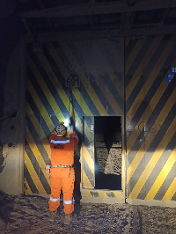
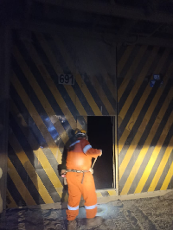
IDENTIFICACION DEL SERVICIO |  |  |  |  |  |  |  | REGISTRO FOTOGRAFICO
CODIGO | FECHA | N° PUERTA | NIVEL | AREA | EQAC (SI-NO) |  | HORA INICIO
44929691 | 2023-01-03 | 691 | Tte 6 | Diablo |  | NO | 11:50:00
BUENO (B) - REGULAR ( R) - MALO (M)
ESTADO SISTEMA ESTRUCTURAL
H. Izquierda | H. Derecha | P.Peatonal | Cilindros | Yuguillo | Marcos | Bisagras | HORA TERMINO
Bueno | Bueno | Bueno | Bueno | Bueno | Bueno | Bueno | 13:15:00

Botonera | Baliza | Sirena | Sop. Cilind | Pintura | Contra marco |  | Espesor plancha
Bueno | Bueno | Bueno | Bueno | Bueno | Bueno

ESTADO SUB-SISTEMA ESTRUCTURAL
Horquilla Cilindro |  | Pasador Bisagra |  | Motor Cilindro |  | Otro | Espesor pilar
Bueno |  | Bueno |  | Bueno

Sellado de Puertas |  | Guarderas |  | Faldones |  | Otro
Bueno |  | Bueno |  | Bueno

SISTEMA ELECTRO HIDRAULICO
1.- | Sin anomalias
2.-
3.-
4.-
SISTEMA CONTROL |  |  |  |  |  |  |  | Acciones Preventivas/Correctivas
1.- |  |  |  |  |  |  |  | N° | Descripción Actividad | Plazo | Resp.
2.- |  |  |  |  |  |  |  | 1.- | Se realiza mantenimiento general de puerta, limpieza de piso, estructura porton, unidad hidraulica. Ajustes de rodamientos de puerta peatonal. Ajuste de turecas en bisagras. Botoneras, baliza y sirena OK. Abrir y cerra OK. |  | MIES
3.- |  |  |  |  |  |  |  | 2.-
4.- |  |  |  |  |  |  |  | 3.-
 |  |  |  |  |  |  |  | 4.-
OBSERVACIONES |  |  |  |  |  |  |  | 5.-
 |  |  |  |  |  |  |  | 6.-
 |  |  |  |  |  |  |  | 7.-
 |  |  |  |  |  |  |  | 8.-
 |  |  |  |  |  |  |  | 9.-
 |  |  |  |  |  |  |  | 10.-

692
ATRAS

 | CONTROL ESTADO SISTEMAS PUERTAS MINA

IDENTIFICACION DEL SERVICIO |  |  |  |  |  |  |  | REGISTRO FOTOGRAFICO
CODIGO | FECHA | N° PUERTA | NIVEL | AREA | EQAC (SI-NO) |  | HORA INICIO
44929692 | 2023-01-03 | 692 | TTE 6 | RENO |  | NO | 9:05:00
BUENO (B) - REGULAR ( R) - MALO (M)
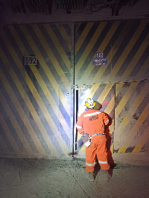
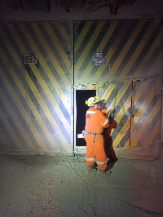
ESTADO SISTEMA ESTRUCTURAL
H. Izquierda | H. Derecha | P.Peatonal | Cilindros | Yuguillo | Marcos | Bisagras | HORA TERMINO
Bueno | Bueno | Bueno | Bueno | Bueno | Bueno | Bueno | 11:30:00

Botonera | Baliza | Sirena | Sop. Cilind | Pintura | Contra marco |  | Espesor plancha
Bueno | Bueno | Bueno | Bueno | Bueno | Bueno

ESTADO SUB-SISTEMA ESTRUCTURAL
Horquilla Cilindro |  | Pasador Bisagra |  | Motor Cilindro |  | Otro | Espesor pilar
Bueno |  | Bueno |  | Bueno

Sellado de Puertas |  | Guarderas |  | Faldones |  | Otro
Bueno |  | Bueno |  | Bueno

SISTEMA ELECTRO HIDRAULICO
1.- | Sin anomalias
2.-
3.-
4.-
SISTEMA CONTROL |  |  |  |  |  |  |  | Acciones Preventivas/Correctivas
1.- |  |  |  |  |  |  |  | N° | Descripción Actividad | Plazo | Resp.
2.- |  |  |  |  |  |  |  | 1.- | Se realiza mantenimiento general de puerta, limpieza de piso, estructura porton, unidad hidraulica. Ajustes de rodamientos de puerta peatonal. Ajuste de turecas en bisagras. Botoneras, baliza y sirena OK. Abrir y cerra OK. |  | MIES
3.- |  |  |  |  |  |  |  | 2.-
4.- |  |  |  |  |  |  |  | 3.-
 |  |  |  |  |  |  |  | 4.-
OBSERVACIONES |  |  |  |  |  |  |  | 5.-
 |  |  |  |  |  |  |  | 6.-
 |  |  |  |  |  |  |  | 7.-
 |  |  |  |  |  |  |  | 8.-
 |  |  |  |  |  |  |  | 9.-
 |  |  |  |  |  |  |  | 10.-

707
ATRAS

 | CONTROL ESTADO SISTEMAS PUERTAS MINA

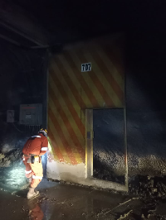
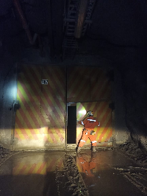
IDENTIFICACION DEL SERVICIO |  |  |  |  |  |  |  | REGISTRO FOTOGRAFICO
CODIGO | FECHA | N° PUERTA | NIVEL | AREA | EQAC (SI-NO) |  | HORA INICIO
44930707 | 2023-01-04 | 707 | tte 7 | RENO |  | NO | 9:50:00
BUENO (B) - REGULAR ( R) - MALO (M)
ESTADO SISTEMA ESTRUCTURAL
H. Izquierda | H. Derecha | P.Peatonal | Cilindros | Yuguillo | Marcos | Bisagras | HORA TERMINO
Bueno | Bueno | Bueno | Bueno | Bueno | Bueno | Bueno | 11:05:00

Botonera | Baliza | Sirena | Sop. Cilind | Pintura | Contra marco |  | Espesor plancha
Bueno | Bueno | Bueno | Bueno | Bueno | Bueno

ESTADO SUB-SISTEMA ESTRUCTURAL
Horquilla Cilindro |  | Pasador Bisagra |  | Motor Cilindro |  | Otro | Espesor pilar
Bueno |  | Bueno |  | Bueno

Sellado de Puertas |  | Guarderas |  | Faldones |  | Otro
Bueno |  | Bueno |  | Bueno

SISTEMA ELECTRO HIDRAULICO
1.- | Sin anomalias
2.-
3.-
4.-
SISTEMA CONTROL |  |  |  |  |  |  |  | Acciones Preventivas/Correctivas
1.- |  |  |  |  |  |  |  | N° | Descripción Actividad | Plazo | Resp.
2.- |  |  |  |  |  |  |  | 1.- | Se realiza mantenimiento general de puerta, limpieza de piso, estructura porton, unidad hidraulica,ajuste de tuercas en bisagras, botoneras,baliza y sirena ok. |  | MIES
3.- |  |  |  |  |  |  |  | 2.-
4.- |  |  |  |  |  |  |  | 3.-
 |  |  |  |  |  |  |  | 4.-
OBSERVACIONES |  |  |  |  |  |  |  | 5.-
 |  |  |  |  |  |  |  | 6.-
 |  |  |  |  |  |  |  | 7.-
 |  |  |  |  |  |  |  | 8.-
 |  |  |  |  |  |  |  | 9.-
 |  |  |  |  |  |  |  | 10.-

708
ATRAS

 | CONTROL ESTADO SISTEMAS PUERTAS MINA

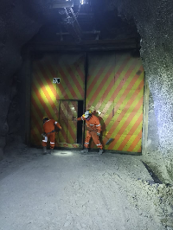
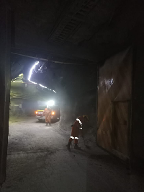
IDENTIFICACION DEL SERVICIO |  |  |  |  |  |  |  | REGISTRO FOTOGRAFICO
CODIGO | FECHA | N° PUERTA | NIVEL | AREA | EQAC (SI-NO) |  | HORA INICIO
44930708 | 2023-01-04 | 708 | tte 7 | RENO |  | NO | 11:35:00
BUENO (B) - REGULAR ( R) - MALO (M)
ESTADO SISTEMA ESTRUCTURAL
H. Izquierda | H. Derecha | P.Peatonal | Cilindros | Yuguillo | Marcos | Bisagras | HORA TERMINO
Bueno | Bueno | Bueno | Bueno | Bueno | Bueno | Bueno | 13:05:00

Botonera | Baliza | Sirena | Sop. Cilind | Pintura | Contra marco |  | Espesor plancha
Bueno | Bueno | Bueno | Bueno | Bueno | Bueno

ESTADO SUB-SISTEMA ESTRUCTURAL
Horquilla Cilindro |  | Pasador Bisagra |  | Motor Cilindro |  | Otro | Espesor pilar
Bueno |  | Bueno |  | Bueno

Sellado de Puertas |  | Guarderas |  | Faldones |  | Otro
Bueno |  | Bueno |  | Bueno

SISTEMA ELECTRO HIDRAULICO
1.- | Sin anomalias
2.-
3.-
4.-
SISTEMA CONTROL |  |  |  |  |  |  |  | Acciones Preventivas/Correctivas
1.- |  |  |  |  |  |  |  | N° | Descripción Actividad | Plazo | Resp.
2.- |  |  |  |  |  |  |  | 1.- | Se realiza mantenimiento general de puerta, limpieza de piso, estructura porton, unidad hidraulica. Ajuste de tuerca en bisagra. Botonera, baliza y sirena ok. Observacion: se repara falla en fusible operado. |  | MIES
3.- |  |  |  |  |  |  |  | 2.-
4.- |  |  |  |  |  |  |  | 3.-
 |  |  |  |  |  |  |  | 4.-
OBSERVACIONES |  |  |  |  |  |  |  | 5.-
 |  |  |  |  |  |  |  | 6.-
 |  |  |  |  |  |  |  | 7.-
 |  |  |  |  |  |  |  | 8.-
 |  |  |  |  |  |  |  | 9.-
 |  |  |  |  |  |  |  | 10.-

731
ATRAS

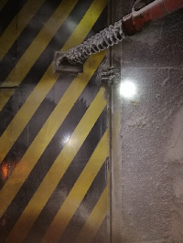
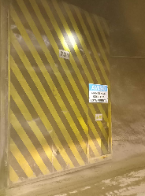
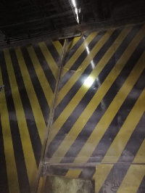
IDENTIFICACION DEL SERVICIO |  |  |  |  |  |  |  | REGISTRO FOTOGRAFICO
CODIGO | FECHA | N° PUERTA | NIVEL | AREA | EQAC (SI-NO) |  | HORA INICIO
44931731 | 2023-01-05 | 731 | tte 7 | RENO |  | NO | 10:15:00
BUENO (B) - REGULAR ( R) - MALO (M)
ESTADO SISTEMA ESTRUCTURAL
H. Izquierda | H. Derecha | P.Peatonal | Cilindros | Yuguillo | Marcos | Bisagras | HORA TERMINO
Bueno | Bueno | Bueno | Bueno | Bueno | Bueno | Bueno | 11:50:00

Botonera | Baliza | Sirena | Sop. Cilind | Pintura | Contra marco |  | Espesor plancha
Bueno | Bueno | Bueno | Bueno | Bueno | Bueno

ESTADO SUB-SISTEMA ESTRUCTURAL
Horquilla Cilindro |  | Pasador Bisagra |  | Motor Cilindro |  | Otro | Espesor pilar
Bueno |  | Bueno |  | Bueno

Sellado de Puertas |  | Guarderas |  | Faldones |  | Otro
Bueno |  | Bueno |  | Bueno

SISTEMA ELECTRO HIDRAULICO
1.- | sistema hidraulico ok
2.-
3.-
4.-
SISTEMA CONTROL |  |  |  |  |  |  |  | Acciones Preventivas/Correctivas
1.- |  |  |  |  |  |  |  | N° | Descripción Actividad | Plazo | Resp.
2.- |  |  |  |  |  |  |  | 1.- | Se realiza mantención según programa puertas VIMO |  | Mies
3.- |  |  |  |  |  |  |  | 2.-
4.- |  |  |  |  |  |  |  | 3.- | Puerta sin anomalia
 |  |  |  |  |  |  |  | 4.-
OBSERVACIONES |  |  |  |  |  |  |  | 5.-
 |  |  |  |  |  |  |  | 6.-
 |  |  |  |  |  |  |  | 7.-
 |  |  |  |  |  |  |  | 8.-
 |  |  |  |  |  |  |  | 9.-
 |  |  |  |  |  |  |  | 10.-

S-507
ATRAS

 | CONTROL ESTADO SISTEMAS PUERTAS MINA

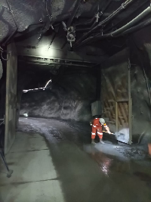
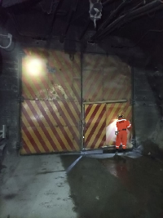
IDENTIFICACION DEL SERVICIO |  |  |  |  |  |  |  | REGISTRO FOTOGRAFICO
CODIGO | FECHA | N° PUERTA | NIVEL | AREA | EQAC (SI-NO) |  | HORA INICIO
44932S-507 | 2023-01-06 | S-507 | Sub 5 | pipa |  |  | 10:15:00
BUENO (B) - REGULAR ( R) - MALO (M)
ESTADO SISTEMA ESTRUCTURAL
H. Izquierda | H. Derecha | P.Peatonal | Cilindros | Yuguillo | Marcos | Bisagras | HORA TERMINO
Bueno | Bueno | Bueno | Bueno | Bueno | Bueno | Bueno | 12:05:00

Botonera | Baliza | Sirena | Sop. Cilind | Pintura | Contra marco |  | Espesor plancha
Bueno | Bueno | Bueno | Bueno | Bueno | Bueno

ESTADO SUB-SISTEMA ESTRUCTURAL
Horquilla Cilindro |  | Pasador Bisagra |  | Motor Cilindro |  | Otro | Espesor pilar
Bueno |  | Bueno |  | Bueno

Sellado de Puertas |  | Guarderas |  | Faldones |  | Otro
Bueno |  | Bueno |  | Bueno

SISTEMA ELECTRO HIDRAULICO
1.- | sin anomalias
2.-
3.-
4.-
SISTEMA CONTROL |  |  |  |  |  |  |  | Acciones Preventivas/Correctivas
1.- |  |  |  |  |  |  |  | N° | Descripción Actividad | Plazo | Resp.
2.- |  |  |  |  |  |  |  | 1.- | se realiza mantenimiento general de puerta limpieza de piso, estrucutra porton, unidad hidraulica. Ajuste de tuerca en bisagra. Botonera , baliza y sirena ok, abrir y cerrar ok, puerta operativa. |  | MIES
3.- |  |  |  |  |  |  |  | 2.-
4.- |  |  |  |  |  |  |  | 3.-
 |  |  |  |  |  |  |  | 4.-
OBSERVACIONES |  |  |  |  |  |  |  | 5.-
 |  |  |  |  |  |  |  | 6.-
 |  |  |  |  |  |  |  | 7.-
 |  |  |  |  |  |  |  | 8.-
 |  |  |  |  |  |  |  | 9.-
 |  |  |  |  |  |  |  | 10.-

S-508
ATRAS

 | CONTROL ESTADO SISTEMAS PUERTAS MINA

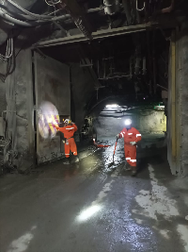
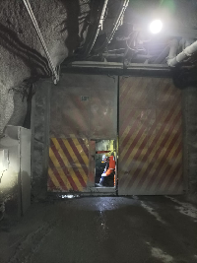
IDENTIFICACION DEL SERVICIO |  |  |  |  |  |  |  | REGISTRO FOTOGRAFICO
CODIGO | FECHA | N° PUERTA | NIVEL | AREA | EQAC (SI-NO) |  | HORA INICIO
44935S-508 | 2023-01-09 | S-508 | Sub 5 | Pipa |  | NO | 9:55:00
BUENO (B) - REGULAR ( R) - MALO (M)
ESTADO SISTEMA ESTRUCTURAL
H. Izquierda | H. Derecha | P.Peatonal | Cilindros | Yuguillo | Marcos | Bisagras | HORA TERMINO
Bueno | Bueno | Bueno | Bueno | Bueno | Bueno | Bueno | 11:30:00

Botonera | Baliza | Sirena | Sop. Cilind | Pintura | Contra marco |  | Espesor plancha
Bueno | Bueno | Bueno | Bueno | Bueno | Bueno

ESTADO SUB-SISTEMA ESTRUCTURAL
Horquilla Cilindro |  | Pasador Bisagra |  | Motor Cilindro |  | Otro | Espesor pilar
Bueno |  | Bueno |  | Bueno

Sellado de Puertas |  | Guarderas |  | Faldones |  | Otro
Bueno |  | Bueno |  | Bueno

SISTEMA ELECTRO HIDRAULICO
1.- | sistema hidraulico ok
2.-
3.-
4.-
SISTEMA CONTROL |  |  |  |  |  |  |  | Acciones Preventivas/Correctivas
1.- |  |  |  |  |  |  |  | N° | Descripción Actividad | Plazo | Resp.
2.- |  |  |  |  |  |  |  | 1.- | Se realiza mantenimiento general de puerta, limpieza de piso, estructura porton, unidad hidraulica, se ajustan tuercas en bisagras. Botoneras, baliza, y sirena ok. |  | MIES
3.- |  |  |  |  |  |  |  | 2.-
4.- |  |  |  |  |  |  |  | 3.-
 |  |  |  |  |  |  |  | 4.-
OBSERVACIONES |  |  |  |  |  |  |  | 5.-
 |  |  |  |  |  |  |  | 6.-
 |  |  |  |  |  |  |  | 7.-
 |  |  |  |  |  |  |  | 8.-
 |  |  |  |  |  |  |  | 9.-
 |  |  |  |  |  |  |  | 10.-

S-542
ATRAS

 | CONTROL ESTADO SISTEMAS PUERTAS MINA

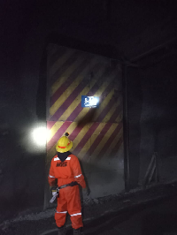
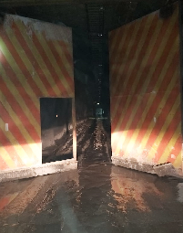
IDENTIFICACION DEL SERVICIO |  |  |  |  |  |  |  | REGISTRO FOTOGRAFICO
CODIGO | FECHA | N° PUERTA | NIVEL | AREA | EQAC (SI-NO) |  | HORA INICIO
44936S-542 | 2023-01-10 | S-542 | Sub 5 | esmeralda |  | No | 10:05:00
BUENO (B) - REGULAR ( R) - MALO (M)
ESTADO SISTEMA ESTRUCTURAL
H. Izquierda | H. Derecha | P.Peatonal | Cilindros | Yuguillo | Marcos | Bisagras | HORA TERMINO
Bueno | Bueno | Bueno | Bueno | Bueno | Bueno | Bueno | 11:40:00

Botonera | Baliza | Sirena | Sop. Cilind | Pintura | Contra marco |  | Espesor plancha
Bueno | Bueno | Bueno | Bueno | Bueno | Bueno

ESTADO SUB-SISTEMA ESTRUCTURAL
Horquilla Cilindro |  | Pasador Bisagra |  | Motor Cilindro |  | Otro | Espesor pilar
Bueno |  | Bueno |  | Bueno

Sellado de Puertas |  | Guarderas |  | Faldones |  | Otro
Bueno |  | Bueno |  | Bueno

SISTEMA ELECTRO HIDRAULICO
1.- | Sin anomalias
2.-
3.-
4.-
SISTEMA CONTROL |  |  |  |  |  |  |  | Acciones Preventivas/Correctivas
1.- |  |  |  |  |  |  |  | N° | Descripción Actividad | Plazo | Resp.
2.- |  |  |  |  |  |  |  | 1.- | Se realiza mantenimiento general de puerta, limpieza de piso, estructura porton, unidad hidraulica. Ajustes de rodamientos de puerta peatonal. Ajuste de turecas en bisagras. Botoneras, baliza y sirena OK. Abrir y cerra OK. |  | MIES
3.- |  |  |  |  |  |  |  | 2.-
4.- |  |  |  |  |  |  |  | 3.-
 |  |  |  |  |  |  |  | 4.-
OBSERVACIONES |  |  |  |  |  |  |  | 5.-
 |  |  |  |  |  |  |  | 6.-
 |  |  |  |  |  |  |  | 7.-
 |  |  |  |  |  |  |  | 8.-
 |  |  |  |  |  |  |  | 9.-
 |  |  |  |  |  |  |  | 10.-

S-536
ATRAS
ATRAS

 | CONTROL ESTADO SISTEMAS PUERTAS MINA

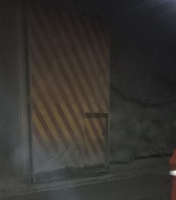
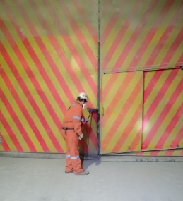
IDENTIFICACION DEL SERVICIO |  |  |  |  |  |  |  | REGISTRO FOTOGRAFICO
CODIGO | FECHA | N° PUERTA | NIVEL | AREA | EQAC (SI-NO) |  | HORA INICIO
44937S-536 | 2023-01-11 | S-536 | Sub 5 | diablo |  | NO | 10:50:00
BUENO (B) - REGULAR ( R) - MALO (M)
ESTADO SISTEMA ESTRUCTURAL
H. Izquierda | H. Derecha | P.Peatonal | Cilindros | Yuguillo | Marcos | Bisagras | HORA TERMINO
Bueno | Bueno | Bueno | Bueno | Bueno | Bueno | Bueno | 12:30:00

Botonera | Baliza | Sirena | Sop. Cilind | Pintura | Contra marco |  | Espesor plancha
Bueno | Bueno | Bueno | Bueno | Bueno | Bueno

ESTADO SUB-SISTEMA ESTRUCTURAL
Horquilla Cilindro |  | Pasador Bisagra |  | Motor Cilindro |  | Otro | Espesor pilar
Bueno |  | Bueno |  | Bueno

Sellado de Puertas |  | Guarderas |  | Faldones |  | Otro
Bueno |  | Bueno |  | Bueno

SISTEMA ELECTRO HIDRAULICO
1.- | Sin anomalias
2.-
3.-
4.-
SISTEMA CONTROL |  |  |  |  |  |  |  | Acciones Preventivas/Correctivas
1.- |  |  |  |  |  |  |  | N° | Descripción Actividad | Plazo | Resp.
2.- |  |  |  |  |  |  |  | 1.- | Se realiza mantenimiento general de puerta, limpieza de piso, estructura porton, unidad hidraulica. Observaciones: puerta no operativa, fuera de servicio sin PLC. Estado estructural OK. |  | MIES
3.- |  |  |  |  |  |  |  | 2.-
4.- |  |  |  |  |  |  |  | 3.-
 |  |  |  |  |  |  |  | 4.-
OBSERVACIONES |  |  |  |  |  |  |  | 5.-
 |  |  |  |  |  |  |  | 6.-
 |  |  |  |  |  |  |  | 7.-
 |  |  |  |  |  |  |  | 8.-
 |  |  |  |  |  |  |  | 9.-
 |  |  |  |  |  |  |  | 10.-

S-575
ATRAS
ATRAS

 | CONTROL ESTADO SISTEMAS PUERTAS MINA

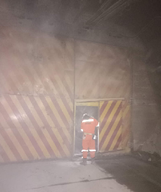
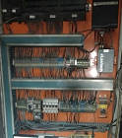
IDENTIFICACION DEL SERVICIO |  |  |  |  |  |  |  | REGISTRO FOTOGRAFICO
CODIGO | FECHA | N° PUERTA | NIVEL | AREA | EQAC (SI-NO) |  | HORA INICIO
44938S-575 | 2023-01-12 | S-575 | Sub 5 | diablo |  | NO | 9:55:00
BUENO (B) - REGULAR ( R) - MALO (M)
ESTADO SISTEMA ESTRUCTURAL
H. Izquierda | H. Derecha | P.Peatonal | Cilindros | Yuguillo | Marcos | Bisagras | HORA TERMINO
Bueno | Bueno | Bueno | Bueno | Bueno | Bueno | Bueno | 11:35:00

Botonera | Baliza | Sirena | Sop. Cilind | Pintura | Contra marco |  | Espesor plancha
Bueno | Bueno | Bueno | Bueno | Bueno | Bueno

ESTADO SUB-SISTEMA ESTRUCTURAL
Horquilla Cilindro |  | Pasador Bisagra |  | Motor Cilindro |  | Otro | Espesor pilar
Bueno |  | Bueno |  | Bueno

Sellado de Puertas |  | Guarderas |  | Faldones |  | Otro
Bueno |  | Bueno |  | Bueno

SISTEMA ELECTRO HIDRAULICO
1.- | Sin anomalias
2.-
3.-
4.-
SISTEMA CONTROL |  |  |  |  |  |  |  | Acciones Preventivas/Correctivas
1.- |  |  |  |  |  |  |  | N° | Descripción Actividad | Plazo | Resp.
2.- |  |  |  |  |  |  |  | 1.- | Se realiza mantenimiento general de puerta, limpieza de piso, estructura porton, unidad hidraulica. Se reparan botoneras con falla de contacto. Abrir, cerrar OK. |  | MIES
3.- |  |  |  |  |  |  |  | 2.-
4.- |  |  |  |  |  |  |  | 3.-
 |  |  |  |  |  |  |  | 4.-
OBSERVACIONES |  |  |  |  |  |  |  | 5.-
 |  |  |  |  |  |  |  | 6.-
 |  |  |  |  |  |  |  | 7.-
 |  |  |  |  |  |  |  | 8.-
 |  |  |  |  |  |  |  | 9.-
 |  |  |  |  |  |  |  | 10.-

S-576
ATRAS

 | CONTROL ESTADO SISTEMAS PUERTAS MINA

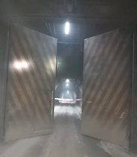
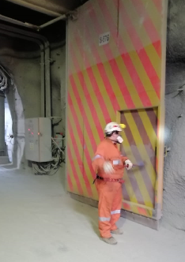
IDENTIFICACION DEL SERVICIO |  |  |  |  |  |  |  | REGISTRO FOTOGRAFICO
CODIGO | FECHA | N° PUERTA | NIVEL | AREA | EQAC (SI-NO) |  | HORA INICIO
44939S-576 | 2023-01-13 | S-576 | sub 5 | diablo |  | NO | 11:00:00
BUENO (B) - REGULAR ( R) - MALO (M)
ESTADO SISTEMA ESTRUCTURAL
H. Izquierda | H. Derecha | P.Peatonal | Cilindros | Yuguillo | Marcos | Bisagras | HORA TERMINO
Bueno | Bueno | Bueno | Bueno | Bueno | Bueno | Bueno | 12:55:00

Botonera | Baliza | Sirena | Sop. Cilind | Pintura | Contra marco |  | Espesor plancha
Bueno | Bueno | Bueno | Bueno | Bueno | Bueno

ESTADO SUB-SISTEMA ESTRUCTURAL
Horquilla Cilindro |  | Pasador Bisagra |  | Motor Cilindro |  | Otro | Espesor pilar
Bueno |  | Bueno |  | Bueno

Sellado de Puertas |  | Guarderas |  | Faldones |  | Otro
Bueno |  | Bueno |  | Bueno

SISTEMA ELECTRO HIDRAULICO
1.- | Sin anomalias
2.-
3.-
4.-
SISTEMA CONTROL |  |  |  |  |  |  |  | Acciones Preventivas/Correctivas
1.- |  |  |  |  |  |  |  | N° | Descripción Actividad | Plazo | Resp.
2.- |  |  |  |  |  |  |  | 1.- | Mantencion VIMO. Se realiza mantenimiento general de puerta, limpieza de piso, estructura porton, unidad hidraulica. Ajuste de rodamientos de puerta peatonal. Ajuste de turecas en bisagras. Botonera, baliza y sirena OK. Abrir y cerrar OK. |  | Mies
3.- |  |  |  |  |  |  |  | 2.-
4.- |  |  |  |  |  |  |  | 3.-
 |  |  |  |  |  |  |  | 4.-
OBSERVACIONES |  |  |  |  |  |  |  | 5.-
 |  |  |  |  |  |  |  | 6.-
 |  |  |  |  |  |  |  | 7.-
 |  |  |  |  |  |  |  | 8.-
 |  |  |  |  |  |  |  | 9.-
 |  |  |  |  |  |  |  | 10.-

S-547
ATRAS

 | CONTROL ESTADO SISTEMAS PUERTAS MINA

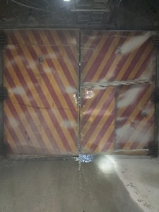
IDENTIFICACION DEL SERVICIO |  |  |  |  |  |  |  | REGISTRO FOTOGRAFICO
CODIGO | FECHA | N° PUERTA | NIVEL | AREA | EQAC (SI-NO) |  | HORA INICIO
44942S-547 | 2023-01-16 | S-547 | SUB 5 | Esmeralda |  | No | 10:50:00
BUENO (B) - REGULAR ( R) - MALO (M)
ESTADO SISTEMA ESTRUCTURAL
H. Izquierda | H. Derecha | P.Peatonal | Cilindros | Yuguillo | Marcos | Bisagras | HORA TERMINO
Bueno | Bueno | Bueno | Bueno | Bueno | Bueno | Bueno | 13:05:00

Botonera | Baliza | Sirena | Sop. Cilind | Pintura | Contra marco |  | Espesor plancha
Bueno | Bueno | Bueno | Bueno | Bueno | Bueno

ESTADO SUB-SISTEMA ESTRUCTURAL
Horquilla Cilindro |  | Pasador Bisagra |  | Motor Cilindro |  | Otro | Espesor pilar
Bueno |  | Bueno |  | Bueno

Sellado de Puertas |  | Guarderas |  | Faldones |  | Otro
Bueno |  | Bueno |  | Bueno

SISTEMA ELECTRO HIDRAULICO
1.- | sin anomalias
2.-
3.-
4.-
SISTEMA CONTROL |  |  |  |  |  |  |  | Acciones Preventivas/Correctivas
1.- |  |  |  |  |  |  |  | N° | Descripción Actividad | Plazo | Resp.
2.- |  |  |  |  |  |  |  | 1.- | Se realiza mantenimiento general de puerta, limpieza de piso, estructura porton, unidad hidraulica. Ajustes de rodamientos de puerta peatonal. Ajuste de turecas en bisagras. Botoneras, baliza y sirena OK. Abrir y cerra OK. |  | MIES
3.- |  |  |  |  |  |  |  | 2.-
4.- |  |  |  |  |  |  |  | 3.-
 |  |  |  |  |  |  |  | 4.-
OBSERVACIONES |  |  |  |  |  |  |  | 5.-
 |  |  |  |  |  |  |  | 6.-
 |  |  |  |  |  |  |  | 7.-
 |  |  |  |  |  |  |  | 8.-
 |  |  |  |  |  |  |  | 9.-
 |  |  |  |  |  |  |  | 10.-

S-573
ATRAS

 | CONTROL ESTADO SISTEMAS PUERTAS MINA

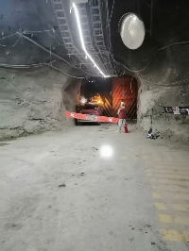
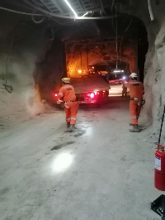
IDENTIFICACION DEL SERVICIO |  |  |  |  |  |  |  | REGISTRO FOTOGRAFICO
CODIGO | FECHA | N° PUERTA | NIVEL | AREA | EQAC (SI-NO) |  | HORA INICIO
44943S-573 | 2023-01-17 | S-573 | Sub 5 | diablo | si |  | 10:00:00
BUENO (B) - REGULAR ( R) - MALO (M)
ESTADO SISTEMA ESTRUCTURAL
H. Izquierda | H. Derecha | P.Peatonal | Cilindros | Yuguillo | Marcos | Bisagras | HORA TERMINO
Impacto | Impacto | Bueno | Sin cilindro | Bueno | Bueno | Bueno | 11:20:00

Botonera | Baliza | Sirena | Sop. Cilind | Pintura | Contra marco |  | Espesor plancha
Sin botonera | Sin baliza | Sin sirena | Bueno | Bueno | Bueno

ESTADO SUB-SISTEMA ESTRUCTURAL
Horquilla Cilindro |  | Pasador Bisagra |  | Motor Cilindro |  | Otro | Espesor pilar
Sin cilindro |  | Bueno |  | Bueno

Sellado de Puertas |  | Guarderas |  | Faldones |  | Otro
Bueno |  | Bueno |  | Bueno

SISTEMA ELECTRO HIDRAULICO
1.- | Sin sistema de control
2.-
3.-
4.-
SISTEMA CONTROL |  |  |  |  |  |  |  | Acciones Preventivas/Correctivas
1.- |  |  |  |  |  |  |  | N° | Descripción Actividad | Plazo | Resp.
2.- |  |  |  |  |  |  |  | 1.- | F/S NO tiene tablero electrico, hojas con impacto |  | Mies
3.- |  |  |  |  |  |  |  | 2.-
4.- |  |  |  |  |  |  |  | 3.-
 |  |  |  |  |  |  |  | 4.-
OBSERVACIONES |  |  |  |  |  |  |  | 5.-
 |  |  |  |  |  |  |  | 6.-
 |  |  |  |  |  |  |  | 7.-
 |  |  |  |  |  |  |  | 8.-
 |  |  |  |  |  |  |  | 9.-
 |  |  |  |  |  |  |  | 10.-

SP-524
ATRAS

 | CONTROL ESTADO SISTEMAS PUERTAS MINA

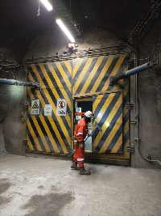
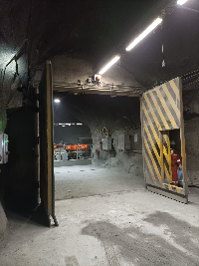
IDENTIFICACION DEL SERVICIO |  |  |  |  |  |  |  | REGISTRO FOTOGRAFICO
CODIGO | FECHA | N° PUERTA | NIVEL | AREA | EQAC (SI-NO) |  | HORA INICIO
44944SP-524 | 2023-01-18 | SP-524 | Pacifico S | Pacifico |  | No | 9:55:00
BUENO (B) - REGULAR ( R) - MALO (M)
ESTADO SISTEMA ESTRUCTURAL
H. Izquierda | H. Derecha | P.Peatonal | Cilindros | Yuguillo | Marcos | Bisagras | HORA TERMINO
Bueno | Bueno | Bueno | Bueno | Bueno | Bueno | Bueno | 11:35:00

Botonera | Baliza | Sirena | Sop. Cilind | Pintura | Contra marco |  | Espesor plancha
Bueno | Bueno | Bueno | Bueno | Bueno | Bueno

ESTADO SUB-SISTEMA ESTRUCTURAL
Horquilla Cilindro |  | Pasador Bisagra |  | Motor Cilindro |  | Otro | Espesor pilar
Bueno |  | Bueno |  | Bueno

Sellado de Puertas |  | Guarderas |  | Faldones |  | Otro
Bueno |  | Bueno |  | Bueno

SISTEMA ELECTRO HIDRAULICO
1.- | sin anomalias
2.-
3.-
4.-
SISTEMA CONTROL |  |  |  |  |  |  |  | Acciones Preventivas/Correctivas
1.- |  |  |  |  |  |  |  | N° | Descripción Actividad | Plazo | Resp.
2.- |  |  |  |  |  |  |  | 1.- | Se realiza mantenimiento general de puerta. Ajuste de turecas en bisagras. Botoneras, baliza y sirena OK. Abrir y cerra OK. |  | Mies
3.- |  |  |  |  |  |  |  | 2.-
4.- |  |  |  |  |  |  |  | 3.-
 |  |  |  |  |  |  |  | 4.-
OBSERVACIONES |  |  |  |  |  |  |  | 5.-
 |  |  |  |  |  |  |  | 6.-
 |  |  |  |  |  |  |  | 7.-
 |  |  |  |  |  |  |  | 8.-
 |  |  |  |  |  |  |  | 9.-
 |  |  |  |  |  |  |  | 10.-

S-633
ATRAS

 | CONTROL ESTADO SISTEMAS PUERTAS MINA

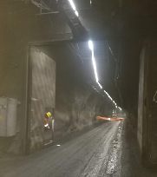
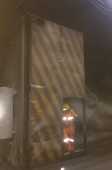
IDENTIFICACION DEL SERVICIO |  |  |  |  |  |  |  | REGISTRO FOTOGRAFICO
CODIGO | FECHA | N° PUERTA | NIVEL | AREA | EQAC (SI-NO) |  | HORA INICIO
44945S-633 | 2023-01-19 | S-633 | Sub 6 | Pilar norte |  | No | 9:50:00
BUENO (B) - REGULAR ( R) - MALO (M)
ESTADO SISTEMA ESTRUCTURAL
H. Izquierda | H. Derecha | P.Peatonal | Cilindros | Yuguillo | Marcos | Bisagras | HORA TERMINO
Bueno | Bueno | Bueno | Bueno | Bueno | Bueno | Bueno | 11:35:00

Botonera | Baliza | Sirena | Sop. Cilind | Pintura | Contra marco |  | Espesor plancha
Mala | Bueno | Bueno | Bueno | Bueno | Bueno

ESTADO SUB-SISTEMA ESTRUCTURAL
Horquilla Cilindro |  | Pasador Bisagra |  | Motor Cilindro |  | Otro | Espesor pilar
Bueno |  | Bueno |  | Bueno

Sellado de Puertas |  | Guarderas |  | Faldones |  | Otro
Bueno |  | Bueno |  | Bueno

SISTEMA ELECTRO HIDRAULICO
1.- | sin anomalias
2.-
3.-
4.-
SISTEMA CONTROL |  |  |  |  |  |  |  | Acciones Preventivas/Correctivas
1.- |  |  |  |  |  |  |  | N° | Descripción Actividad | Plazo | Resp.
2.- |  |  |  |  |  |  |  | 1.- | se realiza mantenimiento general de puerta, limpieza de piso, estructura y porton unidad hidraulica.abrir y cerrar ok puerta operativa. |  | Mies
3.- |  |  |  |  |  |  |  | 2.-
4.- |  |  |  |  |  |  |  | 3.-
 |  |  |  |  |  |  |  | 4.-
OBSERVACIONES |  |  |  |  |  |  |  | 5.-
 |  |  |  |  |  |  |  | 6.-
 |  |  |  |  |  |  |  | 7.-
 |  |  |  |  |  |  |  | 8.-
 |  |  |  |  |  |  |  | 9.-
 |  |  |  |  |  |  |  | 10.-

S-632
ATRAS
CREAR REGISTRO
 | CONTROL ESTADO SISTEMAS PUERTAS MINA

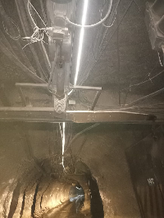
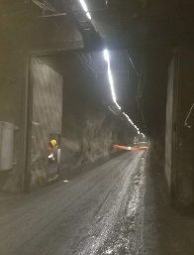
IDENTIFICACION DEL SERVICIO |  |  |  |  |  |  |  | REGISTRO FOTOGRAFICO
CODIGO | FECHA | N° PUERTA | NIVEL | AREA | EQAC (SI-NO) |  | HORA INICIO
44946S-632 | 2023-01-20 | S-632 | Sub 6 | RENO | Si |  | 11:40:00
BUENO (B) - REGULAR ( R) - MALO (M)
ESTADO SISTEMA ESTRUCTURAL
H. Izquierda | H. Derecha | P.Peatonal | Cilindros | Yuguillo | Marcos | Bisagras | HORA TERMINO
Impactado | Bueno | Bueno | Bueno | Bueno | Bueno | Bueno | 13:35:00

Botonera | Baliza | Sirena | Sop. Cilind | Pintura | Contra marco |  | Espesor plancha
Bueno | Bueno | Bueno | Bueno | Bueno | Bueno

ESTADO SUB-SISTEMA ESTRUCTURAL
Horquilla Cilindro |  | Pasador Bisagra |  | Motor Cilindro |  | Otro | Espesor pilar
Bueno |  | Bueno |  | Bueno

Sellado de Puertas |  | Guarderas |  | Faldones |  | Otro
Bueno |  | Bueno |  | Bueno

SISTEMA ELECTRO HIDRAULICO
1.- | sin anomalias
2.-
3.-
4.-
SISTEMA CONTROL |  |  |  |  |  |  |  | Acciones Preventivas/Correctivas
1.- |  |  |  |  |  |  |  | N° | Descripción Actividad | Plazo | Resp.
2.- |  |  |  |  |  |  |  | 1.- | Se realiza mantenimiento general de puerta, limpieza de piso, estructura porton, unidad hidraulica. Observacion: puerta fuera de servicio por daño estructural en hoja de puerta y yuguillo. Safity Switch impactado. |  | Mies
3.- |  |  |  |  |  |  |  | 2.- |  |  | Mies
4.- |  |  |  |  |  |  |  | 3.-
 |  |  |  |  |  |  |  | 4.-
OBSERVACIONES |  |  |  |  |  |  |  | 5.-
 |  |  |  |  |  |  |  | 6.-
 |  |  |  |  |  |  |  | 7.-
 |  |  |  |  |  |  |  | 8.-
 |  |  |  |  |  |  |  | 9.-
 |  |  |  |  |  |  |  | 10.-

S-635
ATRAS
CREAR REGISTRO
 | CONTROL ESTADO SISTEMAS PUERTAS MINA

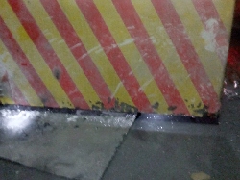
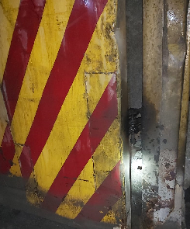
IDENTIFICACION DEL SERVICIO |  |  |  |  |  |  |  | REGISTRO FOTOGRAFICO
CODIGO | FECHA | N° PUERTA | NIVEL | AREA | EQAC (SI-NO) |  | HORA INICIO
44950S-635 | 2023-01-24 | S-635 | Sub 6 | RENO | Si |  | 11:00:00
BUENO (B) - REGULAR ( R) - MALO (M)
ESTADO SISTEMA ESTRUCTURAL
H. Izquierda | H. Derecha | P.Peatonal | Cilindros | Yuguillo | Marcos | Bisagras | HORA TERMINO
Impactado | Bueno | Bueno | Bueno | Impactado | Bueno | Bueno | 12:55:00

Botonera | Baliza | Sirena | Sop. Cilind | Pintura | Contra marco |  | Espesor plancha
Bueno | Bueno | Bueno | Bueno | Bueno | Bueno

ESTADO SUB-SISTEMA ESTRUCTURAL
Horquilla Cilindro |  | Pasador Bisagra |  | Motor Cilindro |  | Otro | Espesor pilar
Bueno |  | Bueno |  | Bueno

Sellado de Puertas |  | Guarderas |  | Faldones |  | Otro
Bueno |  | Bueno |  | Bueno

SISTEMA ELECTRO HIDRAULICO
1.- | sin anomalias
2.-
3.-
4.-
SISTEMA CONTROL |  |  |  |  |  |  |  | Acciones Preventivas/Correctivas
1.- |  |  |  |  |  |  |  | N° | Descripción Actividad | Plazo | Resp.
2.- |  |  |  |  |  |  |  | 1.- | con corricion en la parte baja, puerta operativa, necesita reparacion en yuguillo |  | Mies
3.- |  |  |  |  |  |  |  | 2.- |  |  | Mies
4.- |  |  |  |  |  |  |  | 3.-
 |  |  |  |  |  |  |  | 4.-
OBSERVACIONES |  |  |  |  |  |  |  | 5.-
 |  |  |  |  |  |  |  | 6.-
 |  |  |  |  |  |  |  | 7.-
 |  |  |  |  |  |  |  | 8.-
 |  |  |  |  |  |  |  | 9.-
 |  |  |  |  |  |  |  | 10.-

S-637
ATRAS
CREAR REGISTRO
 | CONTROL ESTADO SISTEMAS PUERTAS MINA

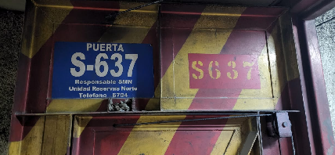
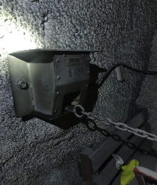
IDENTIFICACION DEL SERVICIO |  |  |  |  |  |  |  | REGISTRO FOTOGRAFICO
CODIGO | FECHA | N° PUERTA | NIVEL | AREA | EQAC (SI-NO) |  | HORA INICIO
44951S-637 | 2023-01-25 | S-637 | Sub 6 | RENO |  | NO | 10:00:00
BUENO (B) - REGULAR ( R) - MALO (M)
ESTADO SISTEMA ESTRUCTURAL
H. Izquierda | H. Derecha | P.Peatonal | Cilindros | Yuguillo | Marcos | Bisagras | HORA TERMINO
Bueno | Bueno | Bueno | Bueno | Impactado | Bueno | Bueno | 11:45:00

Botonera | Baliza | Sirena | Sop. Cilind | Pintura | Contra marco |  | Espesor plancha
Bueno | Bueno | Bueno | Bueno | Bueno | Bueno

ESTADO SUB-SISTEMA ESTRUCTURAL
Horquilla Cilindro |  | Pasador Bisagra |  | Motor Cilindro |  | Otro | Espesor pilar
Bueno |  | Bueno |  | Bueno

Sellado de Puertas |  | Guarderas |  | Faldones |  | Otro
Bueno |  | Bueno |  | Bueno

SISTEMA ELECTRO HIDRAULICO
1.- | No posee tablero electrico, funsiona por Solenoide (enclavamiento)
2.-
3.-
4.-
SISTEMA CONTROL |  |  |  |  |  |  |  | Acciones Preventivas/Correctivas
1.- |  |  |  |  |  |  |  | N° | Descripción Actividad | Plazo | Resp.
2.- |  |  |  |  |  |  |  | 1.- | Se realiza mantención según programa puertas VIMO |  | Mies
3.- |  |  |  |  |  |  |  | 2.-
4.- |  |  |  |  |  |  |  | 3.- | Puerta sin anomalia
 |  |  |  |  |  |  |  | 4.-
OBSERVACIONES |  |  |  |  |  |  |  | 5.-
 |  |  |  |  |  |  |  | 6.-
 |  |  |  |  |  |  |  | 7.-
 |  |  |  |  |  |  |  | 8.-
 |  |  |  |  |  |  |  | 9.-
 |  |  |  |  |  |  |  | 10.-

S-639
ATRAS
CREAR REGISTRO
 | CONTROL ESTADO SISTEMAS PUERTAS MINA

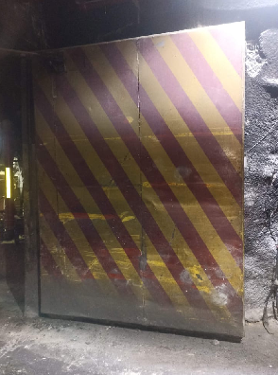
IDENTIFICACION DEL SERVICIO |  |  |  |  |  |  |  | REGISTRO FOTOGRAFICO
CODIGO | FECHA | N° PUERTA | NIVEL | AREA | EQAC (SI-NO) |  | HORA INICIO
44952S-639 | 2023-01-26 | S-639 | Sub 6 | RENO |  | NO | 10:15:00
BUENO (B) - REGULAR ( R) - MALO (M)
ESTADO SISTEMA ESTRUCTURAL
H. Izquierda | H. Derecha | P.Peatonal | Cilindros | Yuguillo | Marcos | Bisagras | HORA TERMINO
Impactado | Bueno | Bueno | Bueno | Impactado | Bueno | Bueno | 12:10:00

Botonera | Baliza | Sirena | Sop. Cilind | Pintura | Contra marco |  | Espesor plancha
Bueno | Bueno | Bueno | Bueno | Bueno | Bueno

ESTADO SUB-SISTEMA ESTRUCTURAL
Horquilla Cilindro |  | Pasador Bisagra |  | Motor Cilindro |  | Otro | Espesor pilar
Bueno |  | Bueno |  | Bueno

Sellado de Puertas |  | Guarderas |  | Faldones |  | Otro
Bueno |  | Bueno |  | Bueno

SISTEMA ELECTRO HIDRAULICO
1.-
2.-
3.-
4.-
SISTEMA CONTROL |  |  |  |  |  |  |  | Acciones Preventivas/Correctivas
1.- |  |  |  |  |  |  |  | N° | Descripción Actividad | Plazo | Resp.
2.- |  |  |  |  |  |  |  | 1.- | Se realiza mantención según programa puertas VIMO |  | Mies
3.- |  |  |  |  |  |  |  | 2.-
4.- |  |  |  |  |  |  |  | 3.- | Puerta sin anomalia
 |  |  |  |  |  |  |  | 4.-
OBSERVACIONES |  |  |  |  |  |  |  | 5.-
 |  |  |  |  |  |  |  | 6.-
 |  |  |  |  |  |  |  | 7.-
 |  |  |  |  |  |  |  | 8.-
 |  |  |  |  |  |  |  | 9.-
 |  |  |  |  |  |  |  | 10.-

